Sheet1
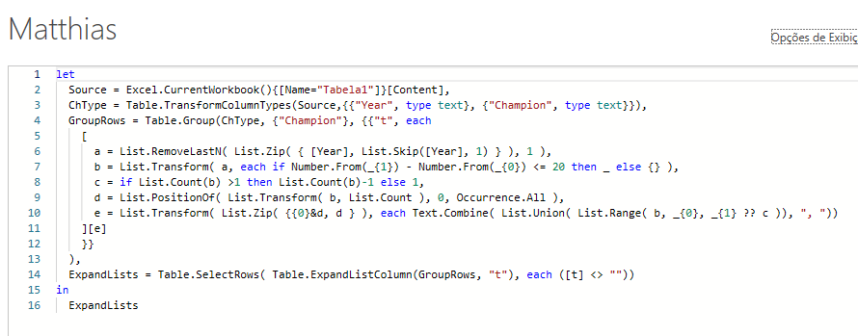
Year | Champion | Answer Expected
1930 | Uruguay | Champion | Year
1934 | Italy | Uruguay | 1930, 1950
1938 | Italy | Italy | 1934, 1938
1950 | Uruguay | West Germany | 1954, 1974, 1990
1954 | West Germany | Brazil | 1958, 1962, 1970
1958 | Brazil | Argentina | 1978, 1986
1962 | Brazil | Brazil | 1994, 2002
1966 | England | France | 1998, 2018
1970 | Brazil
Liste os campeões se eles tiverem vencido novamente a Copa do Mundo dentro de 20 anos após a última vitória na Copa do Mundo. Assim, a Alemanha Ocidental seria 1954, 1974, 1990 como a primeira vez que eles venceram em 1954 e dentro de 20 anos em 1974 eles venceram novamente. Então, dentro de 20 anos a partir de 1974, eles venceram novamente em 1990.
1974 | West Germany
1978 | Argentina
1982 | Italy
1986 | Argentina
1990 | West Germany
1994 | Brazil
1998 | France
2002 | Brazil
2006 | Italy
2010 | Spain
2014 | Germany
2018 | France

